Актуальный общий прайс
 |  |  | Контакты: +7985-8-000-366 - офис, e-mail: sales@gorodets.ru Адрес: 105318, г. Москва, ул. Ибрагимова, 31, стр. 9 |  |  |  |  | Ваш заказ, шт. |  | 0
 |  |  |  |  |  |  |  | Скидка (введите величину вашей скидки)
Прайс-лист по состоянию на |  | 2025-12-29 |  |  |  |  |  | Итого (с учетом скидки), руб. |  | #REF!
Статус | Серия | Автор | Название | Издательство | Год | Категория |  | ISBN | Цена, руб | ЗАКАЗ | Возрастное ограничение | Объём, стр. | Ст-т упаковки | Обложка | Формат | Вес, гр. | АННОТАЦИЯ
НОВИНКА 2026 | Библиотека М.К. Треушникова | Туманов Дмитрий Александрович | Избранные работы профессора А.К. Сергун, 2026 | Городец | 2026 | Право | 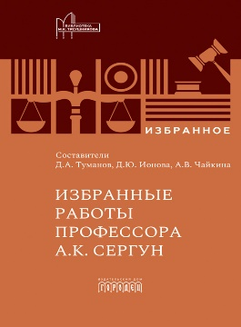 | 978-5-907982-81-9 | 1700 |  |  | 304 | 12 | 7БЦ | 60*90/16 | 0.417 | https://gorodets.ru/product/izbrannye-raboty-professora-ak-sergun#s_flip_book/
НОВИНКА 2026 | Городец | Александра Чистякова | Как найти Рождество, А. Чистякова, 2026 | Городец | 2026 | Детская литература | 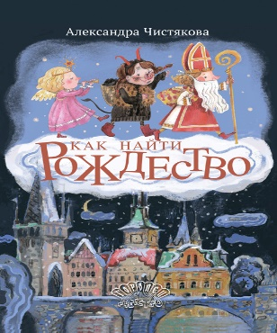 | 978-5-907982-76-5 | 1210 |  | 6+ | 96 | 14 | 7БЦ | 84х108/16 | 0.42 | https://gorodets.ru/product/kak-nayti-rozhdestvo#s_flip_book/
НОВИНКА 2026 | ГородецДетство | Артур Кузнецов | За границей, Артур Кузнецов, 2026 | Городец | 2026 | Право | 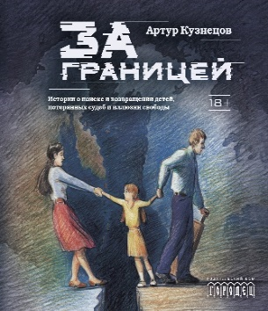 | 978-5-907982-70-3 | 1210 |  | 18+ | 320 | 5 | 7БЦ | 60*90/16 | 0.505 | https://gorodets.ru/product/za-granitsey#s_flip_book/
НОВИНКА 2026 | ДрамаТур |  | Ремарка 12+ : Пьесы на вырост, 2026 | Городец | 2026 | Художественная литература | 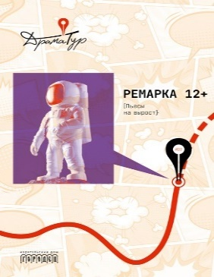 | 978-5-907982-55-0 | 990 |  | 12+ | 384 | 8 | 7БЦ | 84*108/32 | 0.331 | https://gorodets.ru/product/remarka-12-piesy-na-vyrost#s_flip_book/
допечатка 2026 |  | Шульц Роланд | Как мы умираем. Конец жизни и что мы должны о нем знать? Роланд Шульц, 2024 | Городец | 2026 | Публицистика |  | 978-5-907762-61-9 | 990 |  | 18+ | 208 | 16 | 3 | 60*90/16 | 0.21 | https://gorodets.ru/product/kak-my-umiraem-konets-zhizni-i-chto-my-dolzhny-o-nem-znat#s_flip_book/
НОВИНКА 2026 | Классика в подарок |  | Судебный случай. Вопросы права в классической литературе, 2026 | Городец | 2026 | Художественная литература |  | 978-5-907982-71-0 | 1430 |  | 12+ | 296 | 12 | 7БЦ | 60*90/16 | 0.439 | https://gorodets.ru/product/sudebnyy-sluchay-voprosy-prava-v-klassicheskoy-literature#s_flip_book/
НОВИНКА 2026 | НордБук | Юнас Хассен Кемири | Монтикор. Молчание тигра, Юнас Хассен Кемири, 2026 | Городец | 2026 | Художественная литература |  | 978-5-907982-78-9 | 990 |  | 18+ | 464 | 4 | 7БЦ | 84*108/32 | 0.392 | https://gorodets.ru/product/montikor-molchanie-tigra#s_flip_book/
НОВИНКА 2026 |  | Даниэла Парески | Вижу - не вижу, Даниэла Парески, 2026 | Городец | 2026 | Детская литература |  | 978-5-907982-77-2 | 1100 |  | 6+ | 36 | 16 | 7БЦ | 60*90/8 | 0.345 | https://gorodets.ru/product/vizhu-ne-vizhu#s_flip_book/
НОВИНКА 2026 | Библиотека М.К. Треушникова | Илья Ильич Кучеров | Деньги и денежное обращение в трудах Л.А. Лунца, И.И. Кучеров, 2026 | Городец | 2026 | Право | 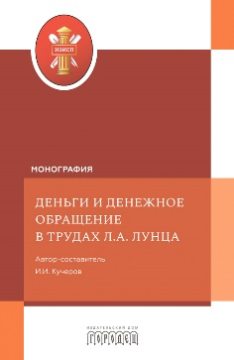 | 978-5-907982-79-6 | 1870 |  | 16+ | 288 | 18 | 3 | 60*90/16 | 0.302 | https://gorodets.ru/product/dengi-i-denezhnoe-obraschenie-v-trudah-la-luntsa#s_flip_book/
НОВИНКА 2026 | Библиотека "Союза охраны психического здоровья" | Ж. Фишер | Все желанное со мной: Нарцисс и нарциссизм, Фишер Ж., 2026 | Городец | 2026 | Психология/Психиатрия |  | 978-5-907982-75-8 | 990 |  | 18+ | 160 | 6 | 7БЦ | 84*108/32 | 0.223 | https://gorodets.ru/product/vse-zhelannoe-so-mnoy-nartsiss-i-nartsissizm#s_flip_book/
НОВИНКА 2026 | ГородецДетство | Юлия Малеванова | Вьюжка, Маленова Ю., 2026 | Городец | 2026 | Детская литература |  | 978-5-907982-61-1 | 1375 |  | 6+ | 32 | 14 | 7БЦ | 60*90/8 | 0.339 | https://gorodets.ru/product/vyuzhka#s_flip_book/
НОВИНКА 2026 | Во весь голос | Долгопят Е. | Черты лица, Долгопят Е., 2026 | Городец | 2026 | Художественная литература |  | 978-5-907982-67-3 | 825 |  | 18+ | 320 | 10 | 7БЦ | 84*108/32 | 0.329 | https://gorodets.ru/product/cherty-litsa#s_flip_book/
НОВИНКА 2026 | Во весь голос | Рябов Кирилл | Пьянеть | Городец | 2026 | Художественная литература | 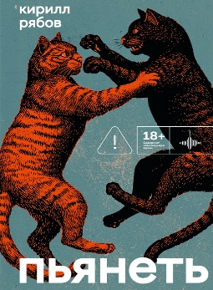 | 978-5-907982-59-8 | 935 |  | 18+ | 256 | 6 | 7Б | 84*108/32 | 281 | https://gorodets.ru/product/pyanet#s_flip_book/
НОВИНКА 2026 | ГородецДетство | Дина Гербек | Я в твои годы | Городец | 2026 | Детская литература | 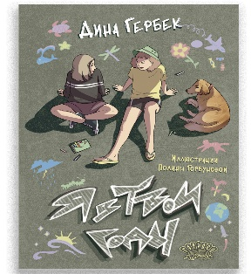 | 978-5-907982-68-0 | 990 |  | 12+ | 144 | 6 | 7Б | 70*100/16 | 339 | https://gorodets.ru/product/ya-v-tvoi-gody#s_flip_book/22
НОВИНКА 2026 | Библиотека "Союза охраны психического здоровья" | Жаннет Фишер | Ненависть | Городец | 2026 | Психология/Психиатрия | 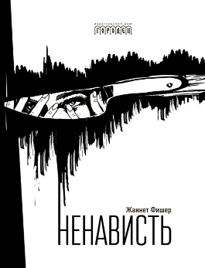 | 978-5-907982-57-4 | 990 |  | 16+ | 176 | 6 | 7Б | 84*108/32 | 239 | https://gorodets.ru/product/nenavist#s_flip_book/
НОВИНКА Ноябрь 2025 | Библиотека М.К. Треушникова | Ю.В. Трунцевский | Растраты и растратчики | Городец | 2026 | Право | 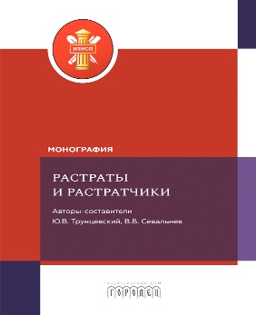 | 978-5-907982-63-5 | 1870 |  | 16+ | 440 |  | 3 | 60*90/16 | 457 | https://gorodets.ru/product/rastraty-i-rastratchiki#s_flip_book/
НОВИНКА Ноябрь 2025 | Библиотека М.К. Треушникова |  | Гражданское и арбитражное судопроизводство: история и современность | Городец | 2026 | Право | 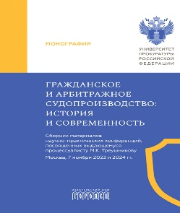 | 978-5-907982-69-7 | 1870 |  | 16+ | 448 |  | 3 | 60*90/16 | 460 | https://gorodets.ru/product/grazhdanskoe-i-arbitrazhnoe-sudoproizvodstvo-istoriya-i-sovremennost#s_flip_book/
НОВИНКА Ноябрь 2025 | ГородецДетство | А.С. Пушкин | Сказка о рыбаке и рыбке | Городец | 2026 | Детская литература |  | 978-5-907982-60-4 | 1375 |  | 6+ | 32 |  | 7б | 60*901/8 | 365 | https://gorodets.ru/product/skazka-o-rybake-i-rybke#s_flip_book/
НОВИНКА АВГУСТ 2025 | Классика в подарок |  | Палата № 6. Безумцы в русской классике | Городец | 2025 | Художественная литература | 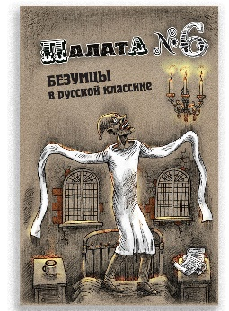 | 978-5-907982-42-0 | 1430 |  | 12+ | 376 | 10 | 7Б | 60х90/16 | 528 | https://gorodets.ru/product/palata-6-bezumtsy-v-russkoy-klassike#s_flip_book/
НОВИНКА ОКТЯБРЬ 2025 | Учебное пособие |  | Судебная строительно-техническая экспертиза, Бутырин А.Ю., 2024 | Городец | 2026 | Право |  | 978-5-907762-81-7 | 1870 |  | 16+ | 456 |  | 7Б | 60*90/16 | 576 | https://gorodets.ru/product/sudebnaya-stroitelno-tehnicheskaya-ekspertiza#s_flip_book/
НОВИНКА ОКТЯБРЬ 2025 | ГородецДетство | Саша Чёрный | Дневник фокса Микки | Городец | 2026 | Детская литература |  | 978-5-907982-58-1 | 1210 |  | 6+ | 108 | 6 | 7Б | 70*100/16 | 418 | https://gorodets.ru/product/dnevnik-foksa-mikki#s_flip_book/
НОВИНКА ОКТЯБРЬ 2025 | НордБук | Юн Фоссе | Кант | Городец | 2026 | Детская литература | 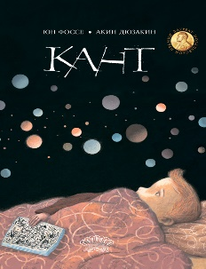 | 978-5-907982-62-8 | 1100 |  | 6+ | 32 | 16 | 7Б | 84*108/16 | 590 | https://gorodets.ru/product/kant#s_flip_book/
НОВИНКА ОКТЯБРЬ 2025 | Классика в подарок |  | Люди четырех измерений. Сатира в русской классике | Городец | 2026 | Художественная литература | 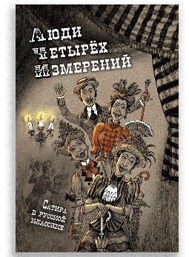 | 978-5-907982-54-3 | 1430 |  | 12+ | 304 | 12 | 7Б | 60x90/16 | 440 | https://gorodets.ru/product/lyudi-chetyreh-izmereniy-satira-v-russkoy-klassike#s_flip_book/
НОВИНКА ОКТЯБРЬ 2025 | Во весь голос | Сергей Авилов | Мы были почти счастливы | Городец | 2026 | Художественная литература | 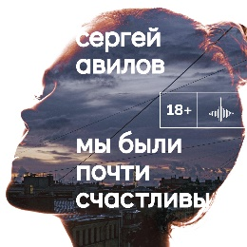 | 978-5-907982-65-9 | 935 |  | 18+ | 320 | 5 | 7Б | 84*108 1/32 | 327 | https://gorodets.ru/product/my-byli-pochti-schastlivy#s_flip_book/
НОВИНКА ОКТЯБРЬ 2025 | Библиотека "Союза охраны психического здоровья" | С.Н. Мосолов | Введение в психиатрию. Учебник для последипломного образования | Городец | 2026 | Психология/Психиатрия |  | 978-5-907982-47-5 | 2800 |  | 18+ | 1040 | 4 | 7Б | 70*100/16 | 1512 | https://gorodets.ru/product/vvedenie-v-psihiatriyu#s_flip_book/
НОВИНКА ОКТЯБРЬ 2025 | Библиотека "Союза охраны психического здоровья" | Крылов Владимир Иванович | Руководство по клинической психопатологии | Городец | 2026 | Психология/Психиатрия |  | 978-5-907982-12-3 | 2800 |  | 18+ | 1048 |  | 7Б | 70*100/16 | 1.486 | https://gorodets.ru/product/rukovodstvo-po-klinicheskoy-psihopatologii#s_flip_book/
НОВИНКА ОКТЯБРЬ 2025 | Библиотека "Союза охраны психического здоровья" | С.В. Полторак | Психофармакотерапия и психотерапия пограничных психических расстройств | Городец | 2026 | Психология/Психиатрия |  | 978-5-907982-41-3 | 1800 |  | 18+ | 376 |  | 7Б | 60*90/16 | 0.470 | https://gorodets.ru/product/psihofarmakoterapiya-i-psihoterapiya-pogranichnyh-psihicheskih-rasstroystv#s_flip_book/
НОВИНКА ОКТЯБРЬ 2025 | Во весь голос | Виталий Михайлов | Магазинчик психических расстройств | Городец | 2026 | Художественная литература |  | 978-5-907982-46-8 | 935 |  | 18+ | 384 | 5 | 7Б | 84*108/32 | 383 | https://gorodets.ru/product/magazinchik-psihicheskih-rasstroystv#s_flip_book/
НОВИНКА ОКТЯБРЬ 2025 | Во весь голос | Михаил Гаёхо | Две таблетки плацебо | Городец | 2026 | Художественная литература |  | 978-5-907982-52-9 | 825 |  | 18+ | 216 | 6 | 7Б | 84*108/32 | 264 | https://gorodets.ru/product/dve-tabletki-platsebo#s_flip_book/
НОВИНКА ОКТЯБРЬ 2025 | Библиотека М.К. Треушникова | И.И. Кучеров | Теория налогового права: Избранное. | Городец | 2025 | Право |  | 978-5-907982-53-6 | 2310 |  |  | 1112 | 2 | 7Б | 60*90/16 | 1.225 | https://gorodets.ru/product/teoriya-nalogovogo-prava-izbrannoe#s_flip_book/
НОВИНКА АВГУСТ 2025 | Библиотека М.К. Треушникова |  | Правосудие в современной России. Т. 1 | Городец | 2025 | Право |  | 978-5-907982-49-9 | 2390 |  | 16+ | 728 | 3 | 7Б | 60х90/17 | 1140 | https://gorodets.ru/product/pravosudie-v-sovremennoy-rossii-t-1#s_flip_book/
НОВИНКА АВГУСТ 2025 | Психология в кармане | Павел Шнякин | Все хотят умереть завтра. Честная книга о хирургах и пациентах. | Городец | 2025 | Психология/Психиатрия |  | 978-5-907982-40-6 | 990 |  | 16+ | 400 |  | Обл | 84x108/32 | 225 | https://gorodets.ru/product/vse-hotyat-umeret-zavtra-chestnaya-kniga-o-hirur-gah-i-patsientah#s_flip_book/
НОВИНКА АВГУСТ 2025 | Библиотека "Союза охраны психического здоровья" | Менделевич Владимир Давыдович | Психиатрия в лицах пациентов. Часть 2. | Городец | 2025 | Психология/Психиатрия |  | 978-5-907982-32-1 | 1100 |  | 18+ | 344 |  | 7Б | 60х90/16 | 540 | https://gorodets.ru/product/psihiatriya-v-litsah-patsientov-chast-2#s_flip_book/
НОВИНКА АВГУСТ 2025 | Библиотека М.К. Треушникова |  | Правосудие в современной России. Т. 2 | Городец | 2025 | Право |  | 978-5-907982-50-5 | 2090 |  | 16+ | 616 | 3 | 7Б | 60х90/17 | 980 | https://gorodets.ru/product/pravosudie-v-sovremennoy-rossii-t-1-2#s_flip_book/
ДОПЕЧАТКА СЕНТЯБРЬ 2025 | НордБук | Хатльгрим Хельгасон | Шестьдесят килограммов солнечного света | Городец | 2025 | Художественная литература |  | 978-5-907641-16-7 | 990 |  | 18+ | 480 | 5 | 7Б | 60х90/16 | 900 | https://gorodets.ru/product/shestdesyat-kilogrammov-solnechnogo-sveta#s_flip_book/
ДОПЕЧАТКА АВГУСТ 2025 | Во весь голос | Алехин Евгений | Луноход-1 | Городец | 2024 | Художественная литература |  | 978-5-907762-19-0 | 825 |  | 18+ | 280 | 10 | 7Б | 60х90/16 | 540 | https://gorodets.ru/product/lunohod-1#s_flip_book/
НОВИНКА АВГУСТ 2026 |  | Сергей Аксаков | Аленький цветочек | Городец | 2025 | Детская литература |  | 978-5-907982-43-7 | 1585 |  | 6+ | 80 | 15 | 7Б | 60х90/8 | 313 | https://gorodets.ru/product/alenkiy-tsvetochek#s_flip_book/
НОВИНКА АВГУСТ 2025 | Библиотека М.К. Треушникова | Д.В. Князев | Раскрытие доказательств в гражданском процессе США: Монография | Городец | 2025 | Право |  | 978-5-907982-21-5 | 1500 |  | 16+ | 200 | 18 | 7Б | 60х90/17 | 533 | https://gorodets.ru/product/raskrytie-dokazatelstv-v-grazhdanskom-protsesse-ssha-monografiya#s_flip_book/
НОВИНКА АВГУСТ 2025 | Библиотека М.К. Треушникова |  | Федерализм: Хрестоматия: Учебное пособие | Городец | 2025 | Право |  | 978-5-907982-45-1 | 2090 |  | 16+ | 528 | 7 | 7Б | 60х90/17 | 643 | https://gorodets.ru/product/federalizm-hrestomatiya-uchebnoe-posobie#s_flip_book/
НОВИНКА ИЮЛЬ 2025 | Библиотека "Союза охраны психического здоровья" | Кокоренко Виктория Леонидовна | Психологический нарратив в пространстве арт-терапии | Городец | 2025 | Психология/Психиатрия |  | 978-5-907982-11-6 | 990.00 |  | 16+ | 168 | 40 | Обл | 60х90/16 | 180 | https://gorodets.ru/product/psihologicheskiy-narrativ-v-prostranstve-art-terapii#s_flip_book/
НОВИНКА ИЮЛЬ 2025 | Библиотека М.К. Треушникова | Е.А. Нахова | Концепция предмета доказывания в гражданском процессе | Городец | 2025 | Право |  | 978-5-907982-44-4 | 1700.00 |  | 16+ | 304 | 10 | 7Б | 60х90/16 | 420 | https://gorodets.ru/product/kontseptsiya-predmeta-dokazyvaniya-v-grazhdanskom-protsesse#s_flip_book/
НОВИНКА ИЮЛЬ 2025 | Библиотека "Союза охраны психического здоровья" |  | Психологические аспекты сопровождения и реабилитации ВИЧ-инфицированных детей и подростков | Городец | 2025 | Психология/Психиатрия |  | 978-5-907982-18-5 | 800.00 |  | 16+ | 184 | 20 | Обл | 60х90/17 | 197 | https://gorodets.ru/product/psihologicheskie-aspekty-soprovozhdeniya-i-reabilitatsii-vich-infitsirovannyh-detey-i-podrostkov#s_flip_book/
НОВИНКА ИЮЛЬ 2026 | ГородецДетство | Марджери Уильямс | Плюшевый кролик | Городец | 2025 | Детская литература |  | 978-5-907982-39-0 | 1210.00 |  | 6+ | 48 | 16 | 7Б | 84х108/16 | 346 | https://gorodets.ru/product/plyushevyy-krolik#s_flip_book/16
НОВИНКА ИЮЛЬ 2026 | НордБук | Хатльгрим Хельгасон | Женщина при 1000 °С | Городец | 2025 | Художественная литература |  | 978-5-907982-31-4 | 1485.00 |  | 18+ | 544 | 8 | 7Б | 60х90/18 | 664 | https://gorodets.ru/product/zhenschina-pri-1000-s#s_flip_book/
ДОПЕЧАТКА ИЮЛЬ 2025 | Вне серии | Соррентино Паоло | Правы все | Городец | 2025 | Художественная литература |  | 978-5-907483-19-4 | 935.00 |  | 18+ | 416 |  | 7Б | 60х90/16 |  | https://gorodets.ru/product/pravy-vse-bumazhnaya-kniga#s_flip_book/5
ДОПЕЧАТКА ИЮЛЬ 2025 | Библиотека "Союза охраны психического здоровья" | Холмогорова А.Б., Гаранян Н.Г. | Психотерапевтические эссе нашего времени | Городец | 2024 | Психология/Психиатрия |  | 978-5-907762-41-1 | 1200.00 |  | 16+ | 256 | 10 | Обл | 60х90/16 | 325 | https://gorodets.ru/product/psihoterapevticheskie-esse-nashego-vremeni#s_flip_book/
НОВИНКА ИЮЛЬ 2025 | ГородецДетство | Пучкова Елена Олеговна | В мире славянских мифов. Сказка в стихах | Городец | 2025 | Детская литература |  | 978-5-907982-36-9 | 1210.00 |  | 6+ | 128 | 10 | 7Б | 70х100/16 | 500 | https://gorodets.ru/product/v-mire-slavyanskih-mifov#s_flip_book/
НОВИНКА ИЮЛЬ 2025 | ГородецДетство | Ричард Семашков | Климка в городе | Городец | 2025 | Детская литература |  | 978-5-907982-30-7 | 1265.00 |  | 6+ | 104 | 10 | 7Б | 60х90/16 | 295 | https://gorodets.ru/product/klimka-v-gorode#s_flip_book/
НОВИНКА ИЮЛЬ 2025 | Ласка Пресс | Ла Росса Розарио Эспозито | Фитилёк. История мальчика, ставшего деревянной куклой | Городец | 2025 | Детская литература |  | 978-5-907982-29-1 | 1210.00 |  | 12+ | 48 | 16 | 7Б | 84х108/16 | 320 | https://gorodets.ru/product/fitilyok#s_flip_book/
НОВИНКА ИЮЛЬ 2025 | Классика в подарок |  | По ту сторону сна. Безумцы в зарубежной классике | Городец | 2025 | Художественная литература |  | 978-5-907982-34-5 | 1430.00 |  | 12+ | 432 | 10 | 7Б | 60х90/16 | 600 | https://gorodets.ru/product/po-tu-storonu-sna-bezumtsy-v-zarubezhnoy-klassike#s_flip_book/
НОВИНКА ИЮЛЬ 2025 | Ласка Пресс | Никастро Даниэле | История Китти и рыбака, который её поймал | Городец | 2025 | Детская литература |  | 978-5-907982-35-2 | 1210.00 |  | 6+ | 32 | 15 | 7Б | 60х90/8 | 330 | https://gorodets.ru/product/istoriya-kitti-i-rybaka-kotoryy-eyo-poymal#s_flip_book/
НОВИНКА ИЮНЬ 2025 | Библиотека М.К. Треушникова | Новопашина У.С. | Наличные деньги и безналичные денежные средства: к вопросу о наследовании по российскому праву. Монография | Городец | 2025 | Право |  | 978-5-907982-37-6 | 1800.00 |  |  | 176 | 18 | 7Б | 60х90/16 | 290 | https://gorodets.ru/product/nalichnye-dengi-i-beznalichnye-denezhnye-sredstva-k-voprosu-o-nasledovanii-po-rossiyskomu-pravu#s_flip_book/
НОВИНКА ИЮНЬ 2025 | Библиотека М.К. Треушникова | Под общ. ред. В.С. Агальцова | Участие прокурора в уголовном преследовании в Российской Федерации. Альбом схем | Городец | 2025 | Право |  | 978-5-907982-38-3 | 1430.00 |  |  | 120 | 42 | Обл | 60х90/16 | 140 | https://gorodets.ru/product/uchastie-prokurora-v-ugolovnom-presledovanii-v-rossiyskoy-federatsii-albom-shem#s_flip_book/
НОВИНКА ИЮНЬ 2025 | Библиотека "Союза охраны психического здоровья" | Хьюз Эдгар Джеррард | Книга эмоций | Городец | 2025 | Психология/Психиатрия |  | 978-5-907982-09-3 | 1320.00 |  | 16+ | 200 | 8 | Обл | 60х90/8 | 350 | https://gorodets.ru/product/kniga-emotsiy#s_flip_book/
НОВИНКА ИЮНЬ 2025 | Библиотека М.К. Треушникова | Аргунов А.В., Халатов С.А. | Информационная асимметрия в доказывании по гражданским делам | Городец | 2025 | Право |  | 978-5-907982-33-8 | 1800.00 |  |  | 176 | 18 | 7Б | 60х90/16 | 290 | https://gorodets.ru/product/informatsionnaya-asimmetriya-v-dokazyvanii-po-grazhdanskim-delam#s_flip_book/
...

